Лист1
 |  |  |  |  |  |  |  |  |  | Ранжирование требований потребителей

Пожелания потребителей: | Технические характеристики: | ТП | 1 | 2 | 3 | 4 | 5 | Сумма | Ранг | №п/п | ТП | Ранг
1. Большой и яркий дисплей с хорошим разрешением | 1. Диагональ 10-12 дюймов | 1. Большой и яркий дисплей | * | >3 | <1 | <1 | >3 | 8 | 0.2 | 1 | Большой и яркий дисплей | 0.2
2. Большой объем памяти | 2. Разрешение 2560х1900 пикселей | 2. Большой объем памяти | <1 | * | <1 | <1 | >3 | 6 | 0.15 | 2 | Большой объем памяти | 0.15
3. Долгое время работы без подзарядки | 3. Оперативная память от 4 ГБ | 3. Емкий аккумулятор | >3 | >3 | * | =2 | >3 | 11 | 0.275 | 3 | Емкий аккумулятор | 0.275
4. Быстрая и плавная работа приложений | 4. Встроенная память не менее 256 ГБ | 4. Скорость работы | >3 | >3 | =2 | * | >3 | 11 | 0.275 | 4 | Скорость работы | 0.275
5. Легкий и компактный дизайн | 5. Емкость аккумулятора должна позволять длительное использование без подзарядки (8000-10000 мАч) | 5. Легкий и компактный дизайн | <1 | <1 | <1 | <1 | * | 4 | 0.1 | 5 | Легкий и компактный дизайн | 0.1
 | 6. Процессор: восьмиядерный с тактовой частотой 2,0 ГГц |  |  |  |  |  |  | 40
 | 7. Вес не должен превышать 500 г, что обеспечит мобильность при переноске

 |  |  |  |  |  |  |  |  |  |  |  |  | Ó - сильное влияние О - слабое влияние |  | ТХ | Большая диагональ экрана | Высокое разрешение | Большая оперативная память | Большая встроенная память | Большая емкость аккумулятора | Процессор | Масса
 |  |  |  |  |  |  |  |  |  |  |  |  | №ТП | ТП | Ранг | 1 | 2 | 3 | 4 | 5 | 6 | 7
 |  |  |  |  |  |  |  |  |  |  |  |  | 1 | Большой и яркий дисплей | 0.2 | Ó3 | Ó3
 |  |  |  |  |  |  |  |  |  |  |  |  | 2 | Объем памяти | 0.15 |  |  | О1 | Ó3 |  |  |  |  | Цели |  | 11 | 2560х1900 | 8 | 512 | 8000 | 2.2 | 450
 |  |  |  |  |  |  |  |  |  |  |  |  | 3 | Емкий аккумулятор | 0.275 |  |  |  |  | Ó3 |  | О1 |  | Единицы измерения |  | дюйм | пиксель | ГБ | ГБ | мАч | ГГц | г
 |  |  |  |  |  |  |  |  |  |  |  |  | 4 | Скорость работы | 0.275 |  |  | Ó3 | О1 |  | Ó3 |  |  | Технические трудности |  | 3 | 4 | 2 | 2 | 5 | 4 | 3
 |  |  |  |  |  |  |  |  |  |  |  |  | 5 | Легкий и компактный дизайн | 0.1 | О1 |  |  |  | О1 |  | Ó3 |  |  | +2 | В | Мы-В | Мы-В | А | В | А | А
 |  |  |  |  |  |  |  |  |  |  |  |  | Абсолютная важность |  |  | 0.7 | 0.6 | 0.975 | 0.725 | 0.925 | 0.825 | 0.575 | 5.325 |  | +1 |  | А |  |  | Мы
 |  |  |  |  |  |  |  |  |  |  |  |  | Относительная важность % |  |  | 13.1 | 11.3 | 18.3 | 13.6 | 17.4 | 15.5 | 10.8 |  | Бенчмаркинг | 0 | Мы-А |  | А | Мы-В |  | Мы | Мы
 |  |  |  |  |  |  |  |  |  |  |  |  |  |  |  |  |  |  |  |  |  |  |  |  | -1 |  |  |  |  | А | В | В
 |  |  |  |  |  |  |  |  |  |  |  |  |  |  |  |  |  |  |  |  |  |  |  |  | -2

 |  |  |  |  |  |  |  |  |  |  |  |  |  |  |  |  |  |  |  |  |  |  |  | А-Apple Ipad Pro 11
 |  |  |  |  |  |  |  |  |  |  |  |  |  |  |  |  |  |  |  |  |  |  |  | В-Honor Pad 9
 |  |  |  |  |  |  |  |  |  |  |  |  |  |  |  |  |  |  |  |  |  |  |  | Мы-Samsung Galaxy Tab S9

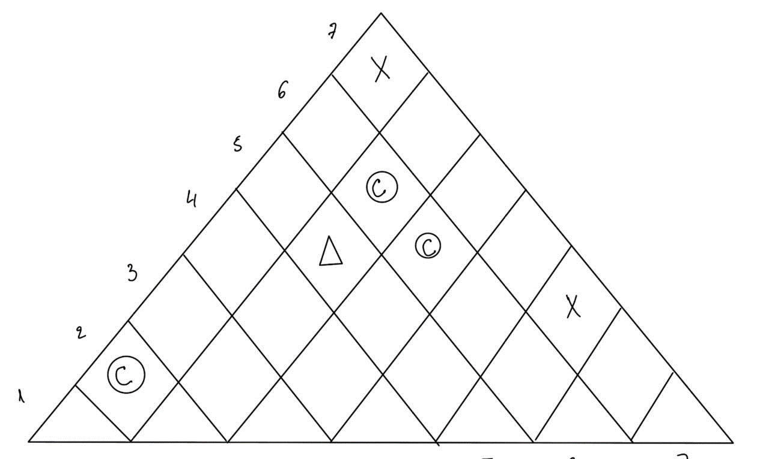

 |  |  |  |  |  |  |  |  |  |  |  |  |  |  |  |  |  |  |  |  |  |  |  |  |  | 1 | 2 | 3 | 4 | 5 | 6 | 7
 |  |  |  |  |  |  |  |  |  |  |  |  |  |  |  |  |  |  |  |  |  |  |  |  |  | Технические характеристики
 |  |  |  |  |  |  |  |  |  |  |  |  |  |  |  |  |  |  |  |  |  |  |  | Большой и яркий дисплей | 0.2 | Ó3 | Ó3
 |  |  |  |  |  |  |  |  |  |  |  |  |  |  |  |  |  |  |  |  |  |  |  | Большой объем памяти | 0.15 |  |  | О1 | Ó3
 |  |  |  |  |  |  |  |  |  |  |  |  |  |  |  |  |  |  |  |  |  |  |  | Емкий аккумулятор | 0.275 |  |  |  |  | Ó3 |  | О1
 |  |  |  |  |  |  |  |  |  |  |  |  |  |  |  |  |  |  |  |  |  |  |  | Скорость работы | 0.275 |  |  | Ó3 | О1 |  | Ó3
 |  |  |  |  |  |  |  |  |  |  |  |  |  |  |  |  |  |  |  |  |  |  |  | Легкий и компактный дизайн | 0.1 | О1 |  |  |  | О1 |  | Ó3
 |  |  |  |  |  |  |  |  |  |  |  |  |  |  |  |  |  |  |  |  |  |  |  | Абсолютная важность |  | 0.7 | 0.6 | 0.975 | 0.725 | 0.925 | 0.825 | 0.575
 |  |  |  |  |  |  |  |  |  |  |  |  |  |  |  |  |  |  |  |  |  |  |  | Относительная важность % |  | 13.1 | 11.3 | 18.3 | 13.6 | 17.4 | 15.5 | 10.8
 |  |  |  |  |  |  |  |  |  |  |  |  |  |  |  |  |  |  |  |  |  |  |  | Цели |  | 11 | 2560х1900 | 8 | 512 | 8000 | 2.2 | 450
 |  |  |  |  |  |  |  |  |  |  |  |  |  |  |  |  |  |  |  |  |  |  |  | Единицы измерения |  | дюйм | пиксель | ГБ | ГБ | мАч | ГГц | г
 |  |  |  |  |  |  |  |  |  |  |  |  |  |  |  |  |  |  |  |  |  |  |  | Технические трудности |  | 3 | 4 | 2 | 2 | 5 | 4 | 3
 |  |  |  |  |  |  |  |  |  |  |  |  |  |  |  |  |  |  |  |  |  |  |  |  | +2 | В | Мы-В | Мы-В | А | В | А | А
 |  |  |  |  |  |  |  |  |  |  |  |  |  |  |  |  |  |  |  |  |  |  |  |  | +1 |  | А |  |  | Мы
 |  |  |  |  |  |  |  |  |  |  |  |  |  |  |  |  |  |  |  |  |  |  |  | Бенчмаркинг | 0 | Мы-А |  | А | Мы-В |  | Мы | Мы
 |  |  |  |  |  |  |  |  |  |  |  |  |  |  |  |  |  |  |  |  |  |  |  |  | -1 |  |  |  |  | А | В | В
 |  |  |  |  |  |  |  |  |  |  |  |  |  |  |  |  |  |  |  |  |  |  |  |  | -2
 |  |  |  |  |  |  |  |  |  |  |  |  |  |  |  |  |  |  |  |  |  |  |  | Решение |  | 2 |  |  | 1 |  | 4 | 3

